Normalize2
Verticle Thinking for 'One to Many' Protocol

No | Code | Details | 2014-03-01 | 2014-03-04 | 2014-03-05 | 2014-03-06 | 2014-03-07 | 2014-03-08 | 2014-03-09 |  | No | Code | Details | Date | Qty
1 | 101 | Box A | 49,700.00 | 0.00 | 0.00 | 16,100.00 | 181,300.00 |  |  |  | 1 | 101 | Box A | 1-Mar-16 | 49,700.00
2 | 102 | Rice Box B | 138,500.00 | 315,500.00 | 476,000.00 | 19,000.00 | 204,000.00 |  |  |  | 2 | 102 | Rice Box B | 4-Mar-16 | 138,500.00
3 | 103 | C2 | 6,500.00 | 0.00 | 0.00 | 0.00 | 204,500.00 |  |  |  | 3 | 103 | C2 | 5-Mar-16 | 6,500.00

Name | Sci | Bio | Chem |  |  |  | Name | Exam Date | Subject | Score | Job No | Artwork | Paper | Plate | Print | Pack | Delivery
Mario | 60 | 70 | 80 |  |  |  | Mario | 1-Dec-13 | Sci | 60 | J001 | 15-Sep-16 | 16-Sep-16 | 17-Sep-16 | 18-Sep-16 | 19-Sep-16
Alex | 40 | 80 | 90 |  |  |  | Mario | 20-Dec-13 | Bio | 70 | J002 | 15-Sep-16 |  | 17-Sep-16
Bella | 90 | 40 | 60 |  |  |  | Mario |  | Chem | 80 | J003 | 15-Sep-16 |  | 17-Sep-16
 |  |  |  |  |  |  | Alex | 1-Dec-13 | Sci | 40 | J004 |  | 15-Sep-16
Name | SciDate | Sci | BioDate | Bio | Chem |  | Alex | 20-Dec-13 | Bio | 80
Mario | 1-Dec-13 | 60 | 20-Dec-13 | 70 | 80 |  | Alex |  | Chem | 90
Alex | 1-Dec-13 | 40 | 20-Dec-13 | 80 | 90
What if we have to insert Different Exam Date on each subject here?
Bella | 1-Dec-13 | 90 | 20-Dec-13 | 40 | 60
 |  |  |  |  |  |  |  |  |  |  |  |  | Job No | Process | Process Date
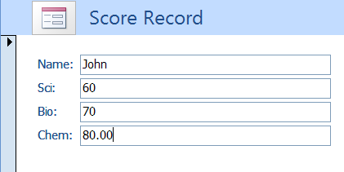
 |  |  |  |  |  |  |  |  |  |  |  |  | J001 | Artwork | 10-Sep-16
 |  |  |  |  |  |  |  |  |  |  |  |  | J001 | Paper | 11-Sep-16
 |  |  |  |  |  |  |  |  |  |  |  |  | J001 | Plate | 12-Sep-16
 |  |  |  |  |  |  |  |  |  |  |  |  | J001 | Print | 13-Sep-16
What if we have to add new subject from time to time
 |  |  |  |  |  |  |  |  |  |  |  |  | J001 | Pack | 14-Sep-16
 |  |  |  |  |  |  |  |  |  |  |  |  | J001 | Delivery

 |  |  |  |  |  |  |  |  |  |  | Song | Creator | Singer |  |  | Count of Singer | Column Labels
 |  |  |  |  |  |  |  |  |  |  | รักติดไซเรน | Somchai | แพรวา |  |  |  | Somchai |  | Somjit | Somying | (blank) | Grand Total
 |  |  |  |  |  |  |  |  |  |  | รักติดไซเรน | Somjit | Paris |  |  | Row Labels | แพท | แพรวา | Paris | ไผ่ | Belkin
 |  |  |  |  |  |  |  |  |  |  | รักติดไซเรน |  | Belkin |  |  | ให้นานกว่าที่เคย | 1 |  |  | 1 |  | 2
 |  |  |  |  |  |  |  |  |  |  | ให้นานกว่าที่เคย | Somchai | แพท |  |  | รักติดไซเรน |  | 1 | 1 |  | 1 | 3
 |  |  |  |  |  |  |  |  |  |  | ให้นานกว่าที่เคย | Somying | ไผ่ |  |  | Grand Total | 1 | 1 | 1 | 1 | 1 | 5

Normalize3
Split Table for Header and Details to avoid blank space

 | Parts No | Description | Vendor | Entry Date | In | Out
 | C003 | Gold Wire | C | 1-Oct-09 | 100 | 0
 |  |  |  | 2-Oct-09 | 0 | 20
 |  |  |  | 1-Nov-09 | 0 | 10
 | B001 | Die | B | 20-Oct-09 | 200 | 0
 |  |  |  | 3-Nov-09 | 0 | 100

 | Header
 | C003 | Gold Wire | C

 |  |  | Details
 |  |  | C003 | 1-Oct-09 | 100 | 0
 |  |  | C003 | 2-Oct-09 | 0 | 20
 |  |  | C003 | 1-Nov-09 | 0 | 10
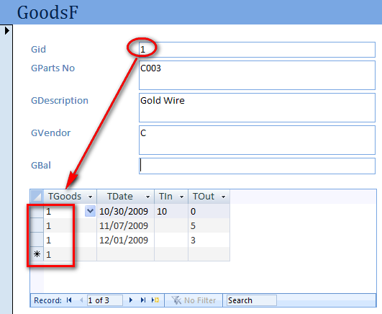

 |  |  |  |  |  |  | Parts No | Description | Vendor | Entry Date | In | Out
 |  |  |  |  |  |  | C003 | Gold Wire | C | 1-Oct-09 | 100 | 0
 |  |  |  |  |  |  | C003 | Gold Wire | C | 2-Oct-09 | 0 | 20
 |  |  |  |  |  |  | C003 | Gold Wire | C | 1-Nov-09 | 0 | 10

Variable
Variable and How to Name It

 | Incorrect Design
No Common name
No Common name
No Symbol
No Symbol
 | Date | Material/Parts | Name | Code No. | Production |  | In-1 | Out-1 | In-2 | Out-2
 |  |  |  |  | From | To |  |  |  |  |  |  | 1 | English
 | 3-Dec-13 | Material | Lead Frame | L-001 | 4-Dec-13 | 24-Dec-13 | 1000 | 200 |  |  |  |  | 2 | No Duplicate
 |  |  |  |  |  |  |  |  |  |  |  |  | 3 | No Space
No Symbol
No Common name
 |  |  |  |  |  |  |  |  |  |  |  |  | 4 | No symbol
 |  |  |  |  |  |  |  |  |  |  |  |  | 5 | Not Common
 |  |  |  |  |  |  |  |  |  |  |  |  | 6 | Short

 | Correct Design with good field's name

 | StockTbl |  |  |  |  |  |  |  |  | MatTbl
 | Sdate | SMat | Sname | SCodeNo | Sfrom | Sto | Sin | Sout |  | MMat | MName
 | 3-Dec-13 | Material | Lead Frame | L-001 | 4-Dec-13 | 24-Dec-13 | 1000 |  |  | Material | Lead Frame
 | 3-Dec-13 | Material | Lead Frame | L-001 | 4-Dec-13 | 24-Dec-13 |  | 200 |  | Material | Lead Frame

 | Wrong Data Type |  |  |  |  |  | Correct Data Type
 | 12/3/2013 - 12/20/2013 | 20 pieces | บริษัท เอบีซี จำกัด | Mr. Mario Maurer |  |  | 3-Dec-13 | 20-Dec-13 | 20 | pieces | ABC | บริษัท เอบีซี จำกัด | Mario | Mr. Mario Maurer

 |  |  |  |  |  |  | Do not forget to increase field for
 |  |  |  |  |  |  | Group
 |  |  |  |  |  |  | Sort
 |  |  |  |  |  |  | Short Name

Form Intro
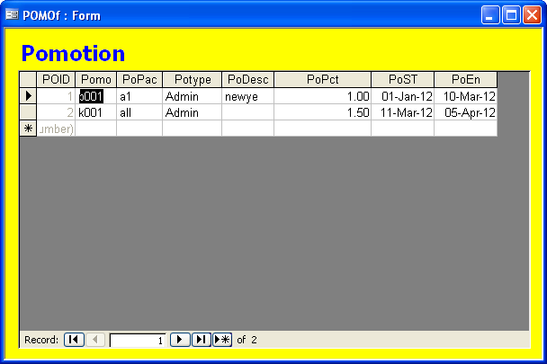
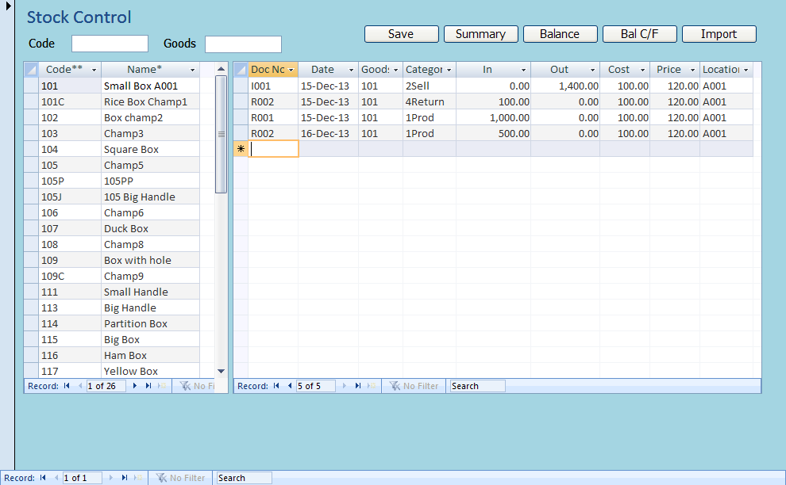
1. Single Table Form View | 3. Single Table PopUp Form | 4. Mother and Child Form View
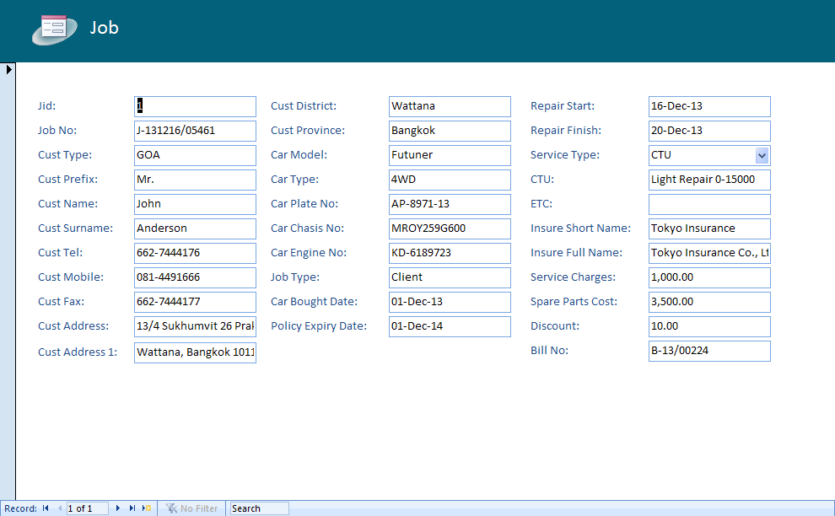
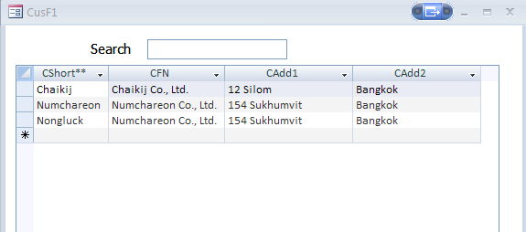
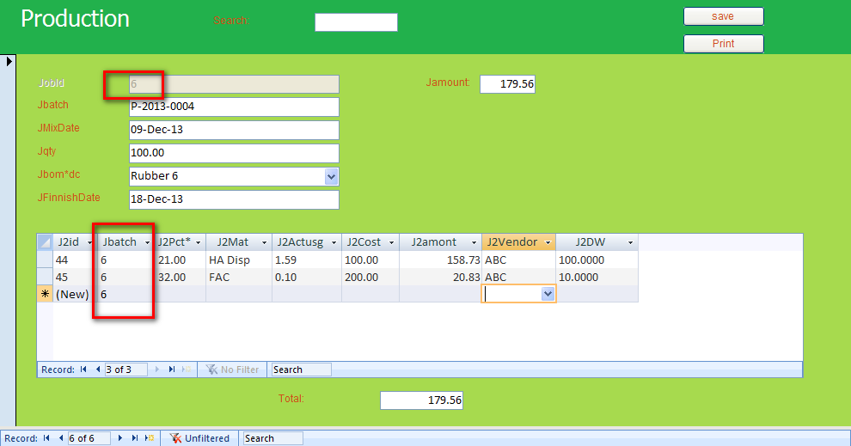

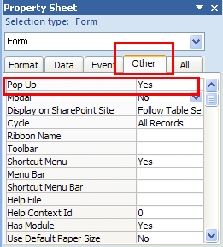
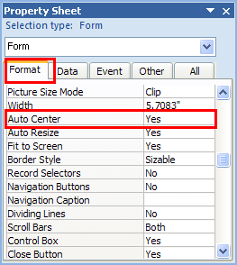

2. Single Table Datasheet View |  | 5. Mother and Child Datasheet View

